バージョンID登録画面レイアウト定義
概要

 | バージョンID登録画面

 | 画面ID:

レイアウト定義
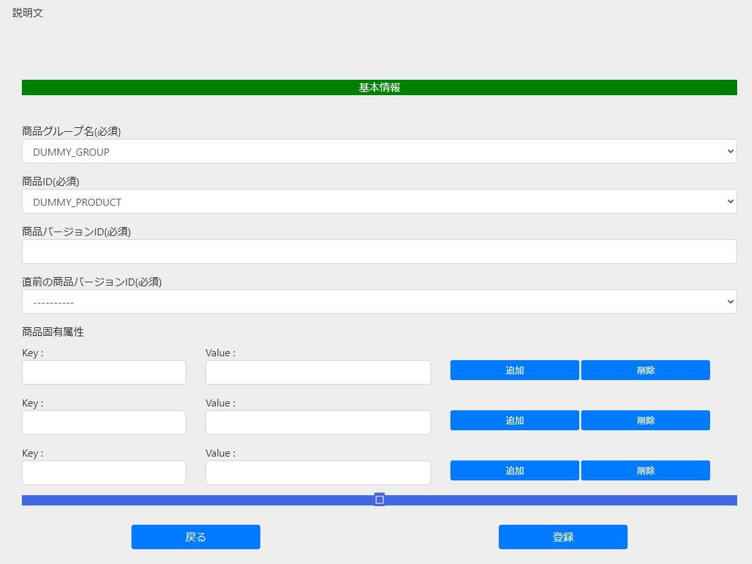

(1)
(2)
(7)
(10)
(3)
(4)
(6)
(8)
(5)
(9)
(11)
(12)
(13)
(14)
(15)
(16)
(17)
(18)

(19)

バージョンIDインポート画面レイアウト定義
概要

 | バージョンIDインポート画面

 | 画面ID:

レイアウト定義

(1)
(3)
(2)

(4)
(5)

バージョンID登録完了画面レイアウト定義
概要

 | バージョンID登録完了画面

 | 画面ID:

レイアウト定義

(1)

(2)

シーケンス図
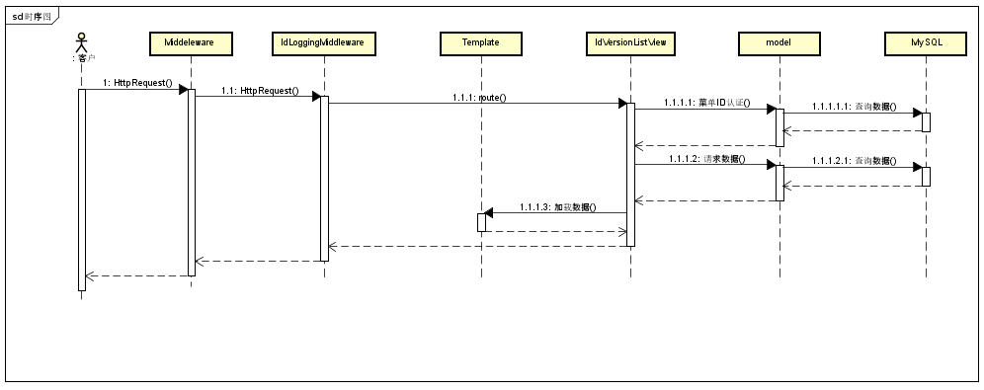

クラス図
